Sheet1
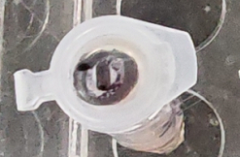
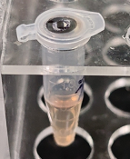
合同编号 |  | 血清试剂盒 | 共???支

样本编号 | 样本量μL
① | 450

 |  | 实物图拍照：

